店舗詳細イメージ
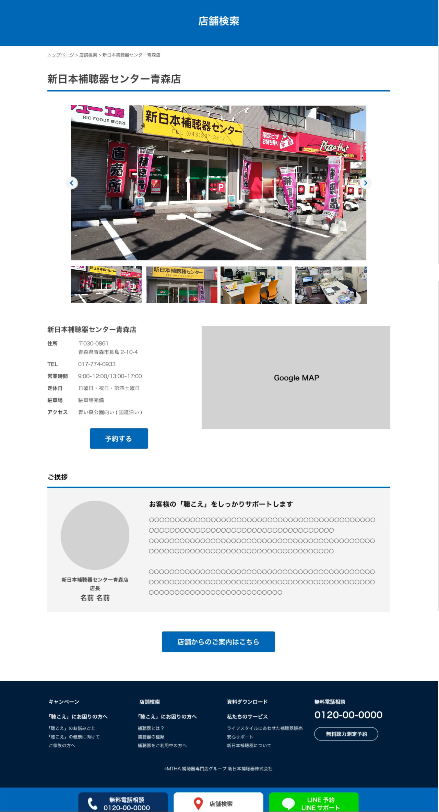
WEBページ見本
 | 店舗写真のご支給お願い致します。ご用意可能なもので大丈夫です最大で4枚程度でお願いできると助かります。
① | 写真1 | 店舗全体（ご利用者の方が目印代わりにできるようなもの） | ファイル名：1.米子店全体.JPG
② | 写真2 | 店舗入口 | ファイル名：2.米子店入口.JPG
③ | 写真3 | 店舗内カウンターなど | ファイル名：3.米子店舗内.JPG
④ | 写真4 | 店舗内測定機器など | ファイル名：4.米子店測定機器.JPG

 | 挨拶文のご支給お願い致します。
⑤ | 写真5 | 店長様の顔写真 | ファイル名：5.米子店（木下 陽介）.JPG
⑥ | 店舗名 | 新日本補聴器センター 米子店
⑦ | 役職名 | 補聴器アドバイザー
⑧ | お名前 | 木下 陽介（きのしたようすけ）
⑨ | ご挨拶文タイトル | お気軽にご相談下さい。
①
②
③
④
⑩ | ご挨拶文 | 聞こえ方は人によって様々です。補聴器の性能を活かすには、お一人お一人に合わせた丁寧なカウンセリングと繊細なフィッティングが必要になります。まずは最初の一歩が大切です。一人で悩まず、お気軽にご相談下さい。聞こえに悩む方々の人生を明るく変えるお手伝いが出来れば幸いです。

⑨
⑤

⑩

⑥
⑦
⑧

